はじめに
【はじめに】
 | 個人的に知っておくと良いと思ったものをまとめました。
 | まぁまぁなボリュームになってしまったので大変かもしれませんが、頑張ってください。
 | 全てを覚える必要はないので、実際に現場に行ったときに
 |  | 「あ、なんかあったなぁ～。」
 | と思ってもらえればと幸いです。

 | 各資料はExcelファイルになっています。
 | 間違って文章を消してしまうと大変なので、ファイルを編集しない場合はなるべく「新規作成」で開くよう心がけてください。
 | 新規作成で開くことで、選択したファイルの中身をコピーした新しいExcelを開きます。
 | 元ファイルは開いていないので、間違って文章を消してしまっても元ファイルには影響はありません。
 | ※新規作成で開いたファイルは保存されていないので、何かメモを記入して残したい場合は名前を付けて保存してください。

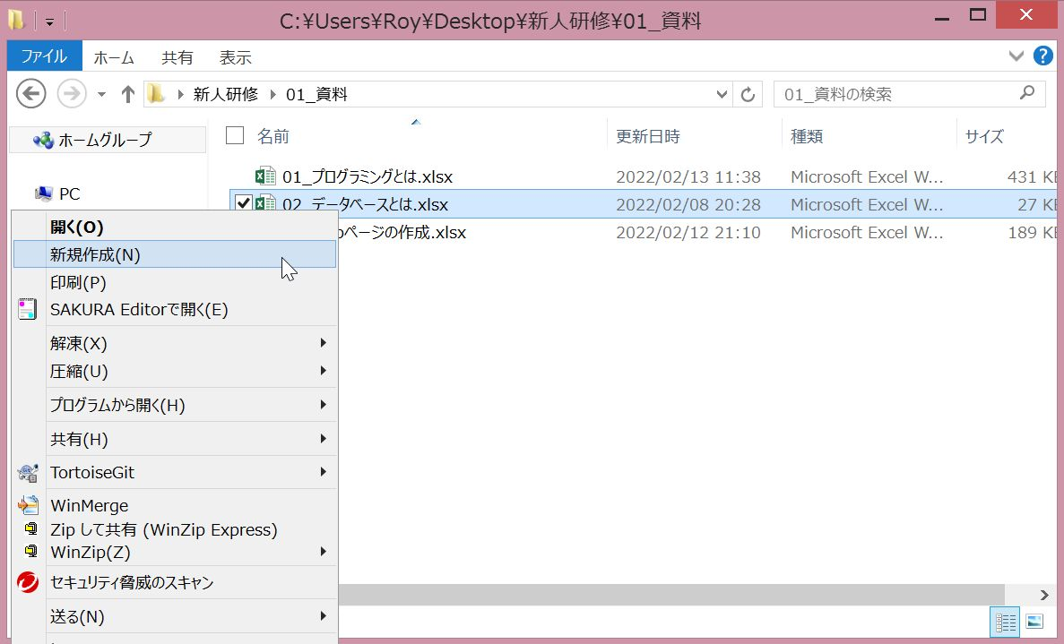

 | 各資料は見出しによってインデント（段落）が付けられていて、次に見たい見出しは同じ列に記載されています。
 | 同じ列で、Ctrl + 下矢印キーを押下すれば次の見出しのセルまで一気に移動できます。
 | 逆に1つ前の見出しに戻りたいときは、同じ列でCtrl + 上矢印キーを押下すれば前の見出しのセルまで一気に移動できます。

 | また、結構下まで見たから先頭まで戻りたいなぁといった場合は、Ctrl + Homeキーで戻れます。

 | 資料を見るときに、どれくらいの行数で書かれているんだろうとボリュームが知りたい場合、Ctrl + Endで確認できます。

